Quản lý tài khoản cá nhân
Project Name | Xây dựng diễn đàn chia sẻ kiến thức đa ngôn ngữ
Module Code | Quản lý tài khoản cá nhân
 | Hoàn thành | Lỗi | Chưa kiểm tra | Bị chăn | Tổng số trường hợp thử nghiệm
Round 1 | 26 | 5 | 0 | 0 | 26
Round 2 | 26 | 5 | 0 | 0 | 26
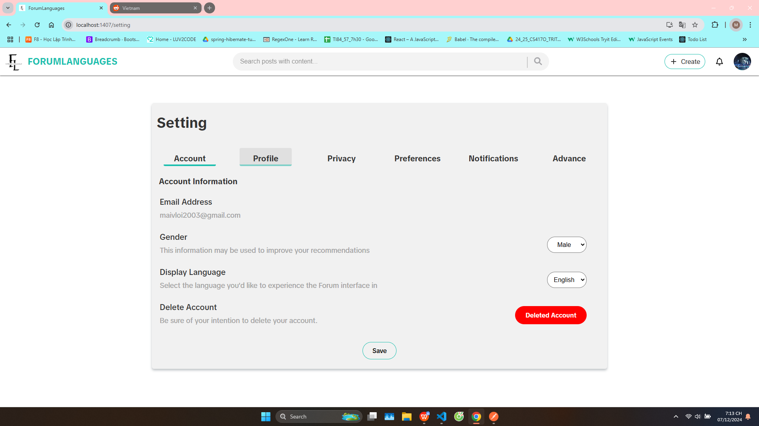

Test Case ID | Mô tả | Hành động | Điều kiện tiên quyết | Kết quả mong đợi | Kết quả thực tế | Kết quả |  |  | Kết quả |  |  | Chú thích
 |  |  |  |  |  | Vòng 1 |  |  | Vòng 2
 |  |  |  |  |  | Trạng thái | Ngày kiểm tra | Người kiểm tra | Trạng thái | Ngày kiểm tra | Người kiểm tra
GUI_SHOW Trang quản lý tài khoản cá nhân
GUI-SA01 | [Settings Account] Label |  |  | -Label : black -Status : enable | -Label : black -Status : enable | Passed | 13/12/2024 | Đô | Passed | 13/12/2024 | Đô
GUI-SA02 | [Settings Account] Button Account |  |  | -Label : black -Status : enable | -Label : black -Status : enable | Passed | 13/12/2024 | Đô | Passed | 13/12/2024 | Đô
GUI-SA03 | [Settings Account] Button Profile |  |  | -Label : black -Status : enable | -Label : black -Status : enable | Passed | 13/12/2024 | Đô | Passed | 13/12/2024 | Đô
GUI-SA04 | [Settings Account] Button Account |  |  | -Label : black -Status : enable | -Label : black -Status : enable | Passed | 13/12/2024 | Đô | Passed | 13/12/2024 | Đô
GUI-SA05 | [Settings Account] Button Privacy |  |  | -Label : black -Status : enable | -Label : black -Status : enable | Passed | 13/12/2024 | Đô | Passed | 13/12/2024 | Đô
GUI-SA06 | [Settings Account] Button Preferences |  |  | -Label : black -Status : enable | -Label : black -Status : enable | Passed | 13/12/2024 | Đô | Passed | 13/12/2024 | Đô
GUI-SA07 | [Settings Account] Button Notifications |  |  | -Label : black -Status : enable | -Label : black -Status : enable | Passed | 13/12/2024 | Đô | Passed | 13/12/2024 | Đô
GUI-SA08 | [Settings Account] Button Advance |  |  | -Label : black -Status : enable | -Label : black -Status : enable | Passed | 13/12/2024 | Đô | Passed | 13/12/2024 | Đô
GUI-SA09 | [Settings Account] Label Email Address |  |  | -Label : black -Status : enable | -Label : black -Status : enable | Passed | 13/12/2024 | Đô | Passed | 13/12/2024 | Đô
GUI-SA10 | [Settings Account] Label Gender |  |  | -Label : black -Status : enable | -Label : black -Status : enable | Passed | 13/12/2024 | Đô | Passed | 13/12/2024 | Đô
GUI-SA11 | [Settings Account] DropDownList Gender |  |  | -Label : black -Status : enable | -Label : black -Status : enable | Passed | 13/12/2024 | Đô | Passed | 13/12/2024 | Đô
GUI-SA12 | [Settings Account] Label Display Language |  |  | -Label : black -Status : enable | -Label : black -Status : enable | Passed | 13/12/2024 | Đô | Passed | 13/12/2024 | Đô
GUI-SA13 | [Settings Account] DropDownList Language |  |  | -Label : black -Status : enable | -Label : black -Status : enable | Passed | 13/12/2024 | Đô | Passed | 13/12/2024 | Đô
GUI-SA14 | [Settings Account] Label Delete Account |  |  | -Label : black -Status : enable | -Label : black -Status : enable | Passed | 13/12/2024 | Đô | Passed | 13/12/2024 | Đô
GUI-SA15 | [Settings Account] Button Delete Account |  |  | -Label : red -Status : enable | -Label : red -Status : enable | Passed | 13/12/2024 | Đô | Passed | 13/12/2024 | Đô
GUI-SA16 | [Settings Account] Button save |  |  | -Label : black -Status : enable | -Label : black -Status : enable | Passed | 13/12/2024 | Đô | Passed | 13/12/2024 | Đô
FUNCTION_SHOW Trang quản lý tài khoản cá nhân
FUNC-SA01 | Xác thực các label đều hiển thị | 1. Vào trang quản lý tài khoản cá nhân | Truy cập vào hệ thống | Hiển thị đầy đủ các thông tin | Hiển thị đầy đủ các thông tin | Passed | 13/12/2024 | Đô | Passed | 13/12/2024 | Đô
FUNC-SA02 | Truy cập trang settings profile | 1. Vào trang quản lý tài khoản cá nhân 2. Chọn button profile | Truy cập vào hệ thống | Hiển thị trang settings profile | Hiển thị trang settings profile | Failed | 13/12/2024 | Đô | Failed | 13/12/2024 | Đô
FUNC-SA03 | Truy cập trang settings privacy | 1. Vào trang quản lý tài khoản cá nhân 2. Chọn button privacy | Truy cập vào hệ thống | Hiển thị trang settings privacy | Hiển thị trang settings privacy | Failed | 13/12/2024 | Đô | Failed | 13/12/2024 | Đô
FUNC-SA04 | Truy cập trang settings preferences | 1. Vào trang quản lý tài khoản cá nhân 2. Chọn button preferences | Truy cập vào hệ thống | Hiển thị trang settings preferences | Hiển thị trang settings preferences | Failed | 13/12/2024 | Đô | Failed | 13/12/2024 | Đô
FUNC-SA05 | Truy cập trang settings notifications | 1. Vào trang quản lý tài khoản cá nhân 2. Chọn button notifications | Truy cập vào hệ thống | Hiển thị trang settings notifications | Hiển thị trang settings notifications | Failed | 13/12/2024 | Đô | Failed | 13/12/2024 | Đô
FUNC-SA06 | Truy cập trang settings advance | 1. Vào trang quản lý tài khoản cá nhân 2. Chọn button advance | Truy cập vào hệ thống | Hiển thị trang settings advance | Hiển thị trang settings advance | Failed | 13/12/2024 | Đô | Failed | 13/12/2024 | Đô
FUNC-SA07 | Xác minh DropDownList Gender hiển thị giá trị | 1. Vào trang quản lý tài khoản cá nhân 2. Chọn vào DropDownList Gender | Truy cập vào hệ thống | Hiển thị các giá trị có thể có | Hiển thị các giá trị có thể có | Passed | 13/12/2024 | Đô | Passed | 13/12/2024 | Đô
FUNC-SA08 | Xác minh DropDownList Language hiển thị giá trị | 1. Vào trang quản lý tài khoản cá nhân 2. Chọn vào DropDownList Language | Truy cập vào hệ thống | Hiển thị các giá trị có thể có | Hiển thị các giá trị có thể có | Passed | 13/12/2024 | Đô | Passed | 13/12/2024 | Đô
FUNC-SA09 | Xoá tài khoản | 1. Vào trang quản lý tài khoản cá nhân 2. Chọn vào button Delete Account | Truy cập vào hệ thống | Thực hiện xoá tài khoản và quay về trang đăng nhập | Thực hiện xoá tài khoản và quay về trang đăng nhập | Passed | 13/12/2024 | Đô | Passed | 13/12/2024 | Đô
FUNC-SA10 | Lưu thay đổi | 1. Vào trang quản lý tài khoản cá nhân 2. Chọn save | Truy cập vào hệ thống | Thực hiện thay đổi và thông báo thành công | Thực hiện thay đổi và thông báo thành công | Passed | 13/12/2024 | Đô | Passed | 13/12/2024 | Đô

